Sheet1
タイトルの仕様書

タイトルロゴ
タイトルロゴ
 |  |  | 背景はステージをゆっくり回転させる

ＧＡＭＥ ＳＴＡＲＴ

ＰＵＳＨ Ａ ＢＵＴＴＯＮ
チュートリアル（英語）

 | 文字はゆっくり点滅させる | 選択してる文字は点滅させる
 |  | Ａボタン押したら画面遷移

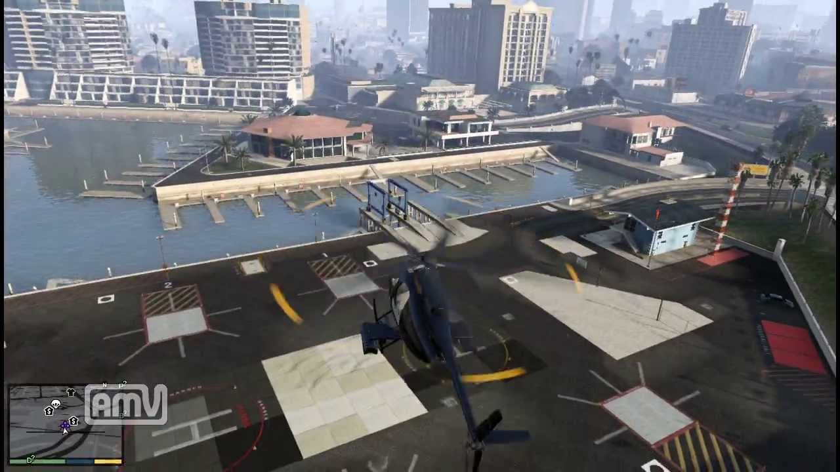

タイトルロゴ
 |  |  | タイトル画面

 |  |  | ちょっと低めに飛行してる感じ
 |  |  | ステージの周りをくるくるしてる感じ

ＰＵＳＨ Ａ ＢＵＴＴＯＮ

 |  |  | ゲームスタートかチュートリアルが選ばれたら右奥くらいにむかって見えなくなるまで飛んでいく

